상품제안서
독일 카밀 핸드크림+ 송월 타올+ 3단 우산( 송월타월, 답례품 선물세트 | 상품코드: F32184

 |  |  |  |  |  |  | 02-412-0044 | www.easy1.co.kr
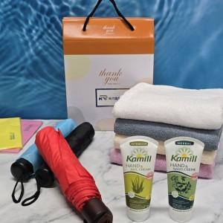

【상세/제작정보】

【인쇄/포장옵션】 | 스티커 / 포장불가능

【공급단가】 | 수량 | 50~ | 100~ | 500~ | 1,000~ | 2,000~
*VAT별도 | 단가 | 14,160원 | 13,920원 | 13,570원 | 13,330원 | 12,980원

【상품 URL】 | https://dev.easy1.co.kr:443/src/goods_detail.php?gdno=32184

